Sheet1
인게임 이동 시스템 기획 |  |  |  |  | 작성자 전상원 | 작성일 08.08 |  | 최종 수정 08.08 18:15

개요
본 문서는 인게임 이동 및 충돌 관련 시스템에 대한 방향성을 나타낸 것이다.
이는 구현을 고려하지 않고 이상적인 상황을 가정한 것으로, 추후 변경하여야 한다.

본문

 | 전제
 | 이동은 물리를 기반으로 하며, 모든 방향으로 자유롭게 이동할 수 있다.
 | 차도, 보도 및 일부 개방된 지형은 이동 가능하다.

 | 플레이어의 이동
 | 플레이어 유닛은 기본적으로 정지 상태이며, WASD, 혹은 방향키로 플레이어 유닛을 조작할 수 있다.

 |  | 전진/후진
 |  | W(↑)를 누르고 있는 동안, 플레이어 유닛은 앞 방향으로 서서히 가속하여 최종적으로 설정한 최고 속도까지 도달할 수 있다.
 |  | S(↓)의 경우 반대로 뒤로 가속한다.

 |  | 회전
 |  | 유닛이 앞/뒤로 이동하고 있는 도중 A(←) 혹은 D(→)를 누르면 해당 방향으로 회전한다.
 |  | 유닛을 기준으로 앞으로 이동하는 동안 A(←)를 누르면 반시계 방향, D(→)를 누르면 시계 방향으로 회전하며, 유닛이 뒤로 이동하는 동안에는 반대 방향으로 회전한다.
 |  | 회전 속도는 유닛의 이동 속도에 비례한다.
 |  | 유닛은 항상 유닛을 기준으로 정확히 앞/뒤로만 움직이며, 회전할 경우 관성을 무시하고 나아가는 방향 역시 즉시 바뀐다.

 | NPC의 이동 및 충돌 시 상호작용

 |  | 정의
 |  | NPC는 플레이어를 제외한 일반 차량, 경찰차, 보행자를 모두 일컫는 말이다.

 |  | NPC의 이동

 |  |  |  | 전제
 |  |  |  | 보행자가 아닌 일반 차량 및 경찰차는 항상 앞 방향으로만 움직일 수 있다.
 |  |  |  | 보행자는 이동하려는 방향으로 즉시 회전한다.

 |  |  |  | 교통 법규
 |  |  |  | 교통 법규를 지킨다는 것은 실제 교통 법규를 따르듯이 이동하는 것을 의미한다.

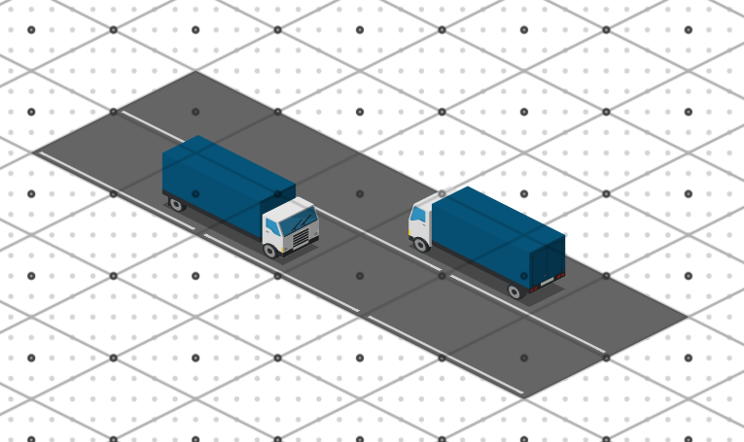
 |  |  |  |  | 차선
 |  |  |  |  | 우측 그림과 같이, 도로 타일은 통행 방향이 정해져 있다.
 |  |  |  |  | 교통 법규를 지키는 차량은 반드시 이 방향대로만 움직이며,
 |  |  |  |  | 차선 중앙에서 도로와 평행하게 움직인다.

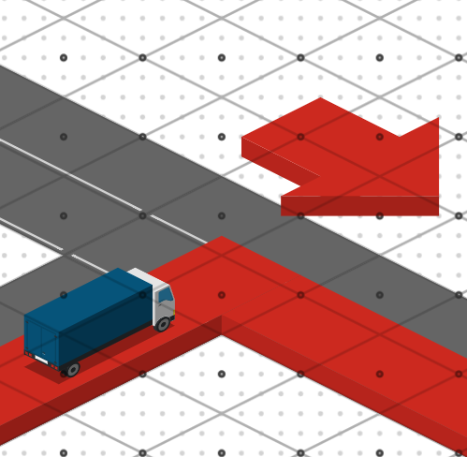
 |  |  |  |  | 회전
 |  |  |  |  | 교차로에 위치했을 때, 교통 법규를 따르는 차량은 올바른 차선에 도달하기 위해 다음 규칙을 따른다.
 |  |  |  |  | 1. 직진하는 차량이 우선 지나간다.
 |  |  |  |  | 2. 이후 교차로를 통과하는 경로가 겹치는 차량이 없다면, 우회전을 하는 차량이 작게 돌아 지나간다. (우측 그림의 빨간 예)
 |  |  |  |  | 3. 이후 교차로를 통과하는 경로가 겹치는 차량이 없다면, 좌회전을 하는 차량이 크게 돌아 지나간다. (우측 그림의 파란 예)

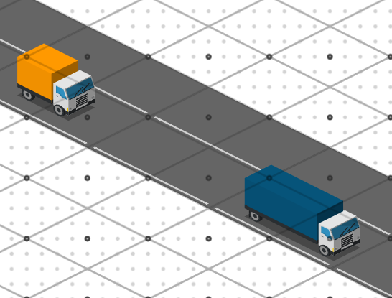
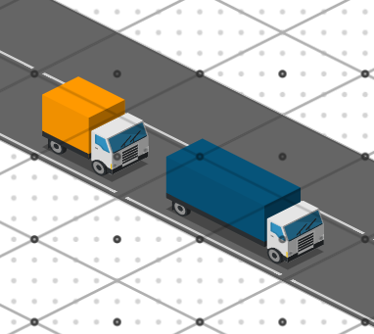
 |  |  |  |  | 제동
 |  |  |  |  | 각 차량은 미리 설정된 속도로 이동한다.
 |  |  |  |  | 그러나 경로 상에 다른 NPC나 플레이어가 있을 경우, 자신의 속도와 제동 거리를 감안하여 서서히 감속해, 장애물의 1칸 앞 거리에서 멈춘다.
 |  |  |  |  | 이후 장애물이 사라지면 다시 서서히 가속하여 원래 속도로 돌아온다.
 |  |  |  |  |  |  |  |  |  | (단, 플레이어의 속도 변화는 고려하지 않는다)

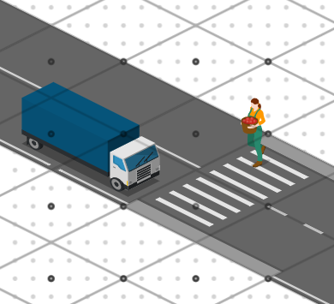
 |  |  |  |  | 횡단보도
 |  |  |  |  | 횡단보도는 도로처럼 취급하나, 보행자의 동선이기도 하다.
 |  |  |  |  | 횡단보도에 진입한 보행자가 있을 경우, 교통 법규를 지키는 차량은 횡단보도 전체를 진입 불가능한 것으로 보고 제동한다.
 |  |  |  |  | 보행자는 횡단보도에 진입하려는/통과 중인 차량이 있을 경우 우선 차량이 지나가길 기다린다.
 |  |  |  |  |  |  | (제동 거리를 감안하였을 때, 횡단보도를 침범하지 않고 정지할 수 없는 차량은 진입 중인 것으로 본다)

 |  |  |  | 순찰
 |  |  |  | 순찰은 모든 NPC의 일반적인 상태이며, 순찰 중에는 미리 지정된 경로를 따라 정해진 속도로 교통 법규를 지키며 이동한다.

 |  |  |  | 추적
 |  |  |  | 경찰차의 경우, 플레이어가 시야 안에 들어오면 추적 상태에 돌입한다(일반 차량과 보행자는 추적 상태가 없다).
 |  |  |  | 추적 상태인 경찰차는 플레이어를 향해 교통 법규를 무시하고 최단 거리로 이동한다. |  |  |  |  | (단, 보도는 침범하지 않으며, 다른 NPC는 피한다.)
 |  |  |  | 플레이어가 구속될 경우, 모든 추적 상태의 경찰차는 복귀 상태가 된다.

 |  |  |  | 복귀
 |  |  |  | 복귀는 순찰이 종료된 경찰차가 원래 순찰 경로까지 되돌아가는 상태다.
 |  |  |  | 복귀 상태인 경찰차는 가장 가까운 순찰 경로까지 교통 법규를 지키며 최단 거리로 이동한다.
 |  |  |  | 순찰 경로에 진입했을 경우, 다시 순찰 상태가 된다.

 |  | 플레이어 - NPC간 충돌

 |  |  | 정의
 |  |  | 충돌이란, 방향과 속도에 관계없이 조금이라도 접촉한 것을 말한다.

 |  |  | 면접
 |  |  | 플레이어가 보행자 또는 일반 차량과 충돌했을 경우, 플레이어의 속도는 0이 되고, NPC는 연출과 함께 면접 화면으로 이동한다.
 |  |  | 면접 과정에 대한 자세한 내용은 관련한 다른 문서에서 설명한다.

 |  |  | 구속
 |  |  | 플레이어가 경찰차와 충돌했을 경우, 플레이어는 연출과 함께 가까운 경찰서로 호송되며, 일정 시간 후 경찰서 앞 도로에서 다시 시작한다.
 |  |  | 또한, 구속이 발생하면 모든 경찰차는 순찰 상태로 되돌아 간다.
 |  |  | 구속에 대한 자세한 내용은 관련한 다른 문서에서 설명한다.

